Malli
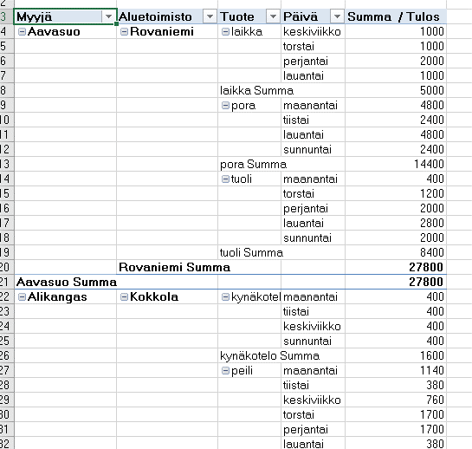
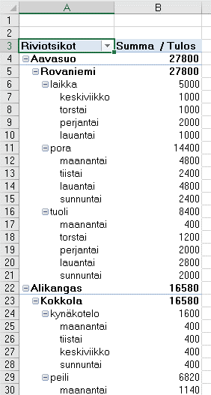
Vasta Pivot tehty, ei asettelua, vertaa
 | Tarvitset ensin pivotin ja sitten rakenteesta oikean asettelun
Pivot: | Riviin myyjä, aluetoimisto, tuote, päivä
 | Arvoon tulos
VALMIS MALLI
 | Lopuksi siis oikea asettelu

